Баги
Number | Title | Priority | Preconditions | Steps | Result | Enviroment | Comment
BR-1 | При выборе параметров в полях фильтров, из выпадающего списка “вид животного”, “порода”, “пол”, “возраст”,при несовместимости комбинаций параметров нет информационного сообщения об их несовместимости | Normal | 1) Перейти на http://130.193.37.179/app/pets | 1) В полях фильтров питомцев выбрать заведомо нелогичную комбинацию параметров, например “Вид животного“ Обезьянка, “Порода” Немецкая овчарка | Результат: фильтр пытается найти питомца с нелогичной комбинацией параметров Ожидаемый результат: выбор одного параметра влечет за собой сужение выбора другого параметра до логичных совместимых значений, либо возникает сообщение о несовместимости такой комбинации | win11 / Google chrome, Версия 100.0.4896.127 (Официальная сборка), (64 бит) | 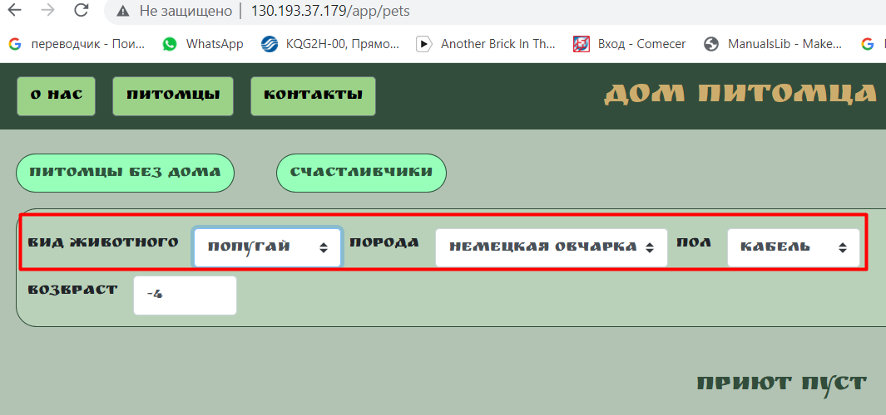
BR-2 | Наличие дублированных/одинаковых по смыслу значений и нелогичных по смыслу значений в полях фильтров из выпадающего списка “вид животного”, “порода”, “пол” | Normal | 1) Перейти на http://130.193.37.179/app/pets | 1) в полях фильтров из выпадающего списка “вид животного”, “порода”, “пол” открыть выпадающий список | Результат: наличие дублированных/одинаковых по смыслу значений и нелогичных по смыслу значений в полях фильтров из выпадающего списка “вид животного”, “порода”, “пол” Ожидаемый результат: отсутствие дублированных/одинаковых по смыслу значений и нелогичных по смыслу значений в полях фильтров из выпадающего списка “вид животного”, “порода”, “пол” | win11 / Google chrome, Версия 100.0.4896.127 (Официальная сборка), (64 бит) | 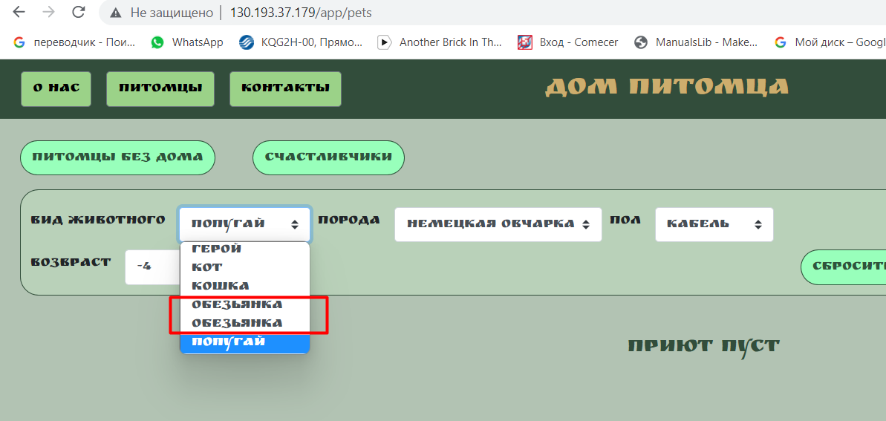
BR-3 | Возможность ввести слишком большое или отрицательное число в поле “возраст” | Normal | 1) Перейти на http://130.193.37.179/app/pets | 1) в поле фильтра “возраст” ввести отрицательное число, затем ввести очень большое число, например 99999999 | Результат: при вводе слишком большого или отрицательного числа в поле “возраст” не возникает сообщения об ошибке Ожидаемый результат: при вводе слишком большого или отрицательного числа в поле “возраст” возникает сообщение об ошибке ввода | win11 / Google chrome, Версия 100.0.4896.127 (Официальная сборка), (64 бит) | 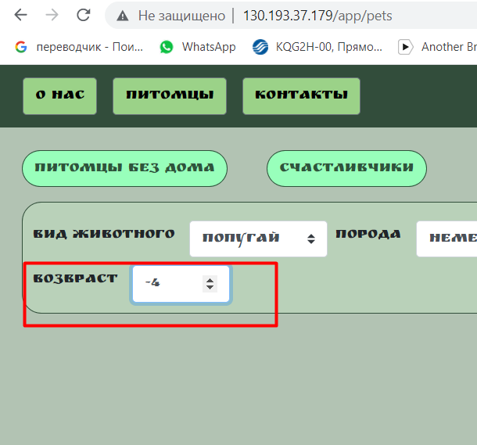
BR-4 | При заполнении полей для потенциального хозяина при ошибке формата ввода имени не возникает предупреждение о неправильном формате ввода. | Normal | 1) Перейти на http://130.193.37.179/app/pets | 1) нажать на карточку питомца 2)нажать “приютить” 3)заполнить форму следующими данными: 555, Иванов, Иванович, +79220000000, test@mail.ru, “заберу завтра” 4)нажать “да” | Результат: при некорректном заполнении в поле "имя” не возникает сообщения об ошибке Ожидаемый результат: при некорректном заполнении в поле "имя” возникает сообщения об ошибке ввода | win11 / Google chrome, Версия 100.0.4896.127 (Официальная сборка), (64 бит)
BR-5 | При заполнении полей для потенциального хозяина при ошибке формата ввода фамилии не возникает предупреждение о неправильном формате ввода. | Normal | 1) Перейти на http://130.193.37.179/app/pets | 1) нажать на карточку питомца 2)нажать “приютить” 3)заполнить форму следующими данными: Иван, 555, Иванович, +79220000000, test@mail.ru, “заберу завтра” 4)нажать “да” | Результат: при некорректном заполнении в поле "фамилия” не возникает сообщения об ошибке Ожидаемый результат: при некорректном заполнении в поле "фамилия” возникает сообщения об ошибке ввода | win11 / Google chrome, Версия 100.0.4896.127 (Официальная сборка), (64 бит)
BR-6 | При заполнении полей для потенциального хозяина при ошибке формата ввода отчества не возникает предупреждение о неправильном формате ввода. | Normal | 1) Перейти на http://130.193.37.179/app/pets | 1) нажать на карточку питомца 2)нажать “приютить” 3)заполнить форму следующими данными: Иван, Иванов, 555, +79220000000, test@mail.ru, “заберу завтра” 4)нажать “да” | Результат: при некорректном заполнении в поле "отчество” не возникает сообщения об ошибке Ожидаемый результат: при некорректном заполнении в поле "отчество” возникает сообщения об ошибке ввода | win11 / Google chrome, Версия 100.0.4896.127 (Официальная сборка), (64 бит)
BR-7 | в футере страницы ссылки на соцсети переводят на страницу сообщества в соответствующих соцсетях | Normal | 1) Перейти на http://130.193.37.179/app/pets | 1) нажать на значки соцсетей в футере страницы | Результат: ничего не происходит Ожидаемый результат: переход на страницу сообщества в соответствующей соцсети | win11 / Google chrome, Версия 100.0.4896.127 (Официальная сборка), (64 бит) | 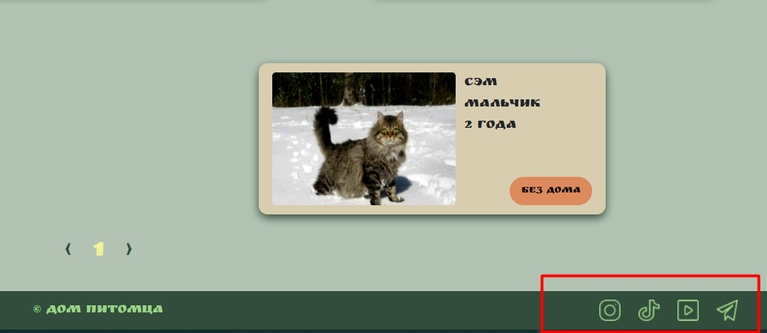
BR-8 | При заполнении полей для потенциального хозяина корректными данными и нажатии кнопки “да” потенциальный хозяин не видит, что его данные корректно отправлены на сайт | critical | 1) Перейти на http://130.193.37.179/app/pets | 1) нажать на карточку питомца 2)нажать “приютить” 3)заполнить форму следующими данными: Иван, Иванов, Иванович, +79220000000, test@mail.ru, “заберу завтра” 4)нажать “да” | Результат: ничего не происходит, таблица ввода данных остается в заполненном виде, при этом не пишется сообщений о том, что данные успешно отправлены Ожидаемый результат: закрытие таблицы ввода данных, появление сообщения об успешной отправке данных | win11 / Google chrome, Версия 100.0.4896.127 (Официальная сборка), (64 бит)
BR-9 | Поле фильтра "возраст" содержит орфографическую ошибку | minor | 1) Перейти на http://130.193.37.179/app/pets |  | Результат: поле фильтра возраст написано с ошибкой, см.скрин Ожидаемый результат: поле фильтра возраст написано без ошибок | win11 / Google chrome, Версия 100.0.4896.127 (Официальная сборка), (64 бит) | 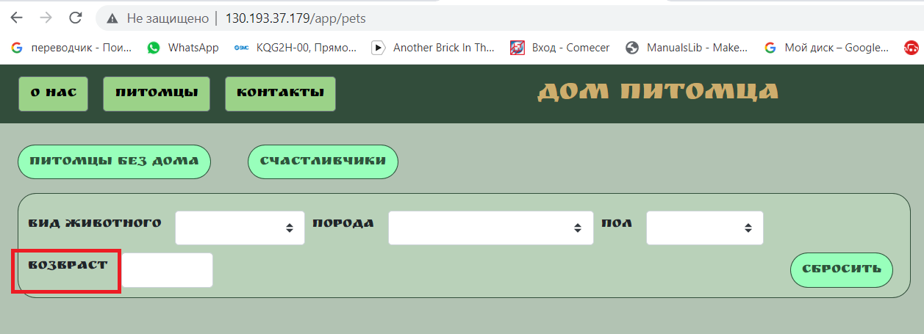
BR-10 | При нажатии кнопки "Питомцы без дома" отображаются не все животные со статусом "Без дома" | critical | 1) Перейти на http://130.193.37.179/app/pets | 1) нажать на кнопку “Питомцы без дома” | Результат: отображается 2 животных со статусом "без дома" Ожидаемый результат: отображается 3 животных со статусом "без дома", так как их всего 3 | win11 / Google chrome, Версия 100.0.4896.127 (Официальная сборка), (64 бит) | 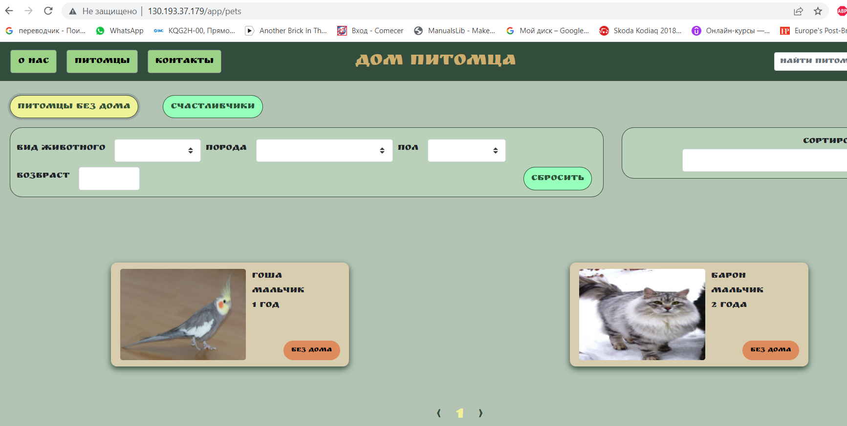 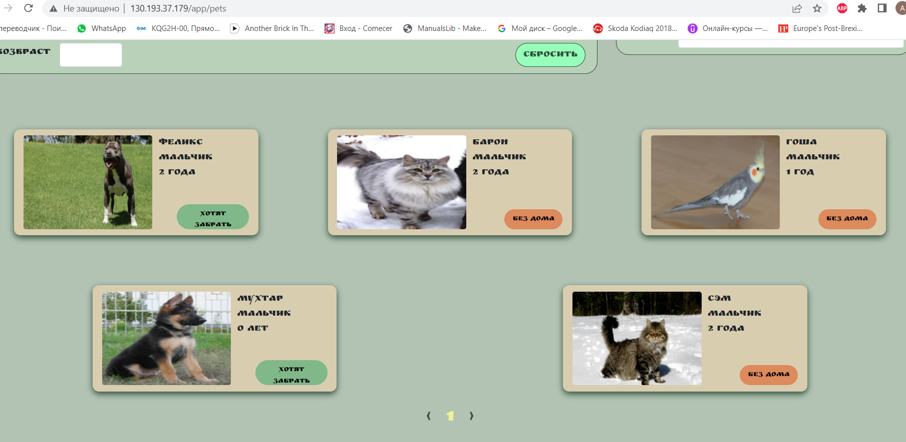
BR-11 | Страница “О нас” не содержит подробное описание сообщества, информацию о его деятельности, реквизиты, контактную информацию, местонахождение | critical | 1) Перейти на http://130.193.37.179/app/pets | 1) нажать на кнопку “о нас” | Результат: Страница “О нас” содержит только текст (на скрине). Текст не дает полной информации о сообществе Ожидаемый результат: Страница “О нас” содержит подробное описание сообщества, информацию о его деятельности, реквизиты, контактную информацию, местонахождение | win11 / Google chrome, Версия 100.0.4896.127 (Официальная сборка), (64 бит) | 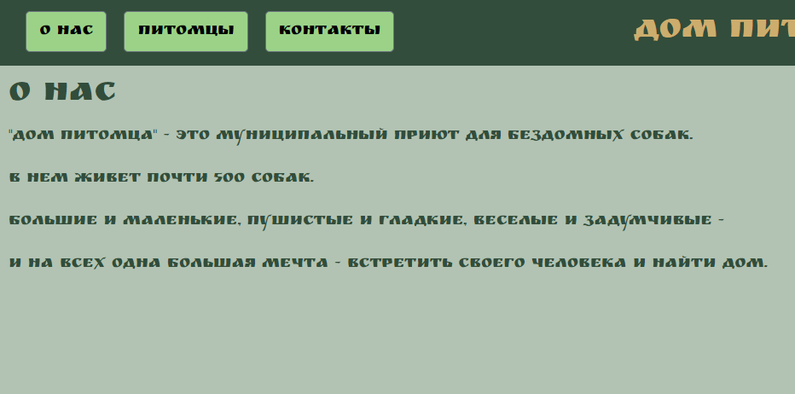
BR-12 | окно поиска на странице “О нас” не работает | Normal | 1) Перейти на http://130.193.37.179/app/pets | 1) нажать на кнопку “о нас” 2)в окно поиска ввести значение “собака” 3)нажать enter | Результат: Ничего не происходит Ожидаемый результат: отобразятся карточки собак | win11 / Google chrome, Версия 100.0.4896.127 (Официальная сборка), (64 бит)
BR-13 | окно поиска на странице “контакты” не работает | Normal | 1) Перейти на http://130.193.37.179/app/pets | 1) Перейти на http://130.193.37.179/app/pets 2) нажать на кнопку “контакты” 3)в окно поиска ввести значение “собака” 4) нажать enter | Результат: Ничего не происходит Ожидаемый результат: отобразятся карточки собак | win11 / Google chrome, Версия 100.0.4896.127 (Официальная сборка), (64 бит)
BR-14 | сайт неполноценно открывается в браузере Internet Explorer (версия 11, windows 10) | critical | 1)пользователь зарегистрирован на сайте тестирования https://app.eu-central-1.saucelabs.com/ 2)перешел на страницу кроссбраузерного тестирования https://app.eu-central-1.saucelabs.com/live/web-testing 3)ввел в окно ввода URL тестируемого сайта http://130.193.37.179/app/pets | 1) в списке браузеров выбрать IE 11 2)выбрать OS Windows10 3)нажать “start test” | Результат: сайт не открывается в привычном виде, отображается только зеленый фон сайта Ожидаемый результат: сайт полноценно открывается | win11 / Google chrome, Версия 100.0.4896.127 (Официальная сборка), (64 бит) | 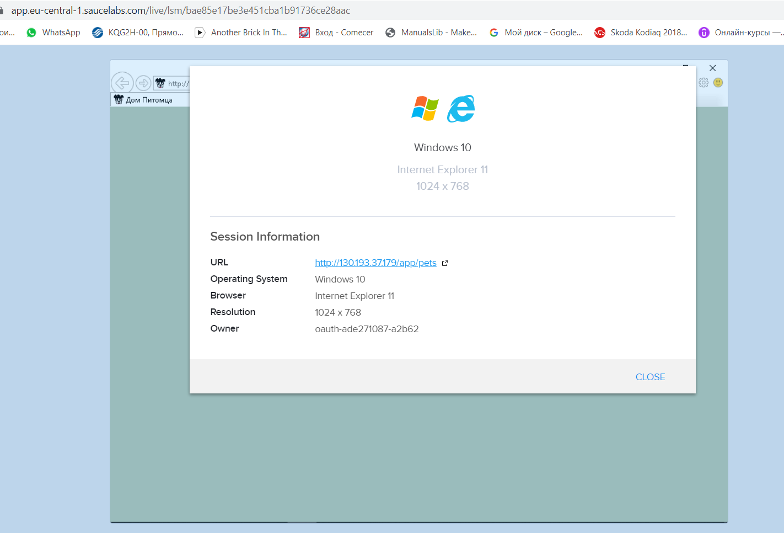 
BR-15 | сайт неполноценно открывается в браузере Safari (версия 15, MacOs Monterrey) | critical | 1)пользователь зарегистрирован на сайте тестирования https://app.eu-central-1.saucelabs.com/ 2)перешел на страницу кроссбраузерного тестирования https://app.eu-central-1.saucelabs.com/live/web-testing 3)ввел в окно ввода URL тестируемого сайта http://130.193.37.179/app/pets | 1) в списке браузеров выбрать Safari 15 2)выбрать OS MacOS Monterrey 3)нажать “start test” | Результат: сайт не открывается в привычном виде, отображается только зеленый фон сайта Ожидаемый результат: сайт полноценно открывается | win11 / Google chrome, Версия 100.0.4896.127 (Официальная сборка), (64 бит) | 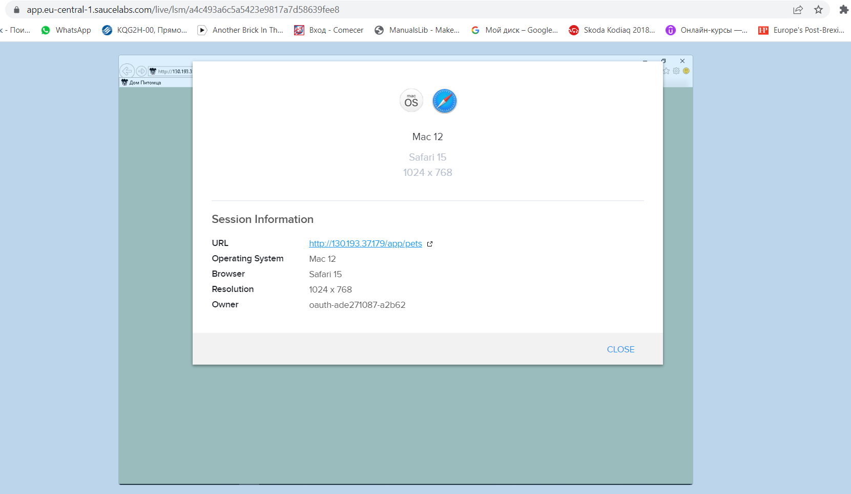
BR-16 | Поля ввода анкеты потенциального хозяина перекрывают их названия (сайт открыт с мобильного телефона) | Normal | 1)пользователь зарегистрирован на сайте тестирования https://app.eu-central-1.saucelabs.com/ 2)перешел на страницу тестирования мобильных приложений https://app.eu-central-1.saucelabs.com/live/app-testing/file/489c9063-3304-46c0-b14a-226b3627da2d/device 3) выбрал доступную модель телефона (Samsung Galaxy S9, android 9, 1440x2960) 4)нажал start test 5)зашел с телефона на сайт http://130.193.37.179/app/pets | 1) нажать на карточку питомца 2)нажать “приютить” | Результат: в анкете ввода данных названия полей перекрываются самими полями ввода Ожидаемый результат: поля ввода не перекрывают названия полей | win11 / Google chrome, Версия 100.0.4896.127 (Официальная сборка), (64 бит) | 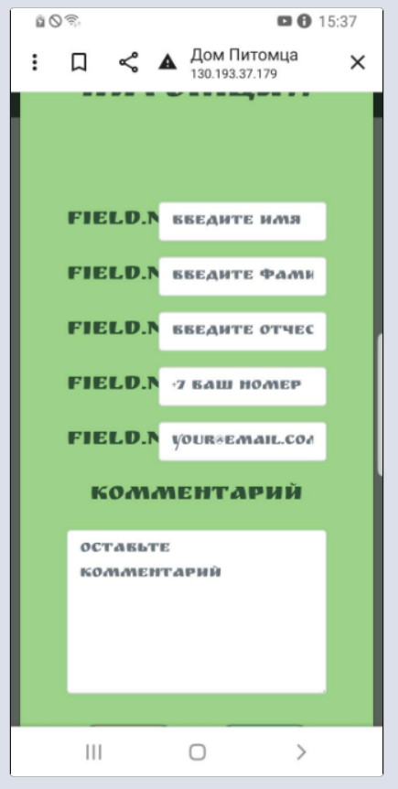
BR-17 | В футере страницы название сайта перекрывает значки соцсетей (сайт открыт с мобильного телефона) | Normal | 1)пользователь зарегистрирован на сайте тестирования https://app.eu-central-1.saucelabs.com/ 2)перешел на страницу тестирования мобильных приложений https://app.eu-central-1.saucelabs.com/live/app-testing/file/489c9063-3304-46c0-b14a-226b3627da2d/device 3) выбрал доступную модель телефона (Samsung Galaxy S9, android 9, 1440x2960) 4)нажал start test 5)зашел с телефона на сайт http://130.193.37.179/app/pets | 1) пролистать до футера страницы | Результат: В футере страницы название сайта перекрывает значки соцсетей Ожидаемый результат: название не перекрывает значки соцсетей | win11 / Google chrome, Версия 100.0.4896.127 (Официальная сборка), (64 бит) | 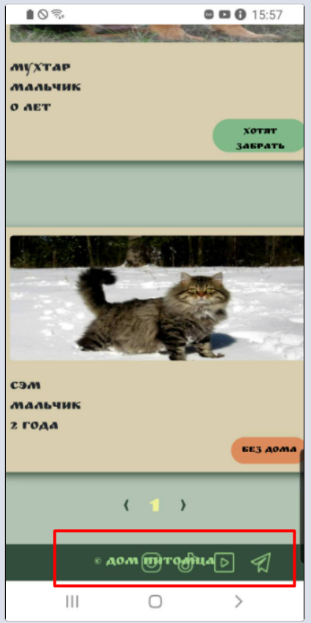
BR-18 | проверка с помощью DevTools LightHouse: в мобильной версии сайта показатель Performance имеет низкое значение | critical | 1) Перейти на http://130.193.37.179/app/pets | 1) открыть DevTools (кнопкой F12 на клавиатуре) 2)в верхней строке DevTools нажать на вкладку LightHouse, 3)device - выбрать Mobile 4)нажать generate report | Результат: все показатели выше уровня 70, кроме Performance=24 Ожидаемый результат: все показатели выше критического показателя 50 | win11 / Google chrome, Версия 100.0.4896.127 (Официальная сборка), (64 бит) | 